00. YEU CAU THUC HIEN
STT | Tiêu đề | Nội dung | Hình 2: Điền Mã công việc cho văn bản
1 | Thông tin đầu vào | Trang chứa dữ liệu văn bản: http://103.9.86.50 (Mô tả sử dụng hình 1: xem văn bản đến) - Tài khoản đăng nhập: vtccntt;lpha;nbtrung - Mật khẩu: 1
2 | Cần thực hiện
 | Bước 1 | - Mở văn bản trên phần mềm (Tải về file pdf về máy cá nhân --> Phục vụ chuẩn bị dữ liệu pdf cho Tool chạy OCR sau này) - Đọc 2 nội dung trong văn bản bao gồm: + Trích yếu + Nội dung toàn văn của văn bản
 | Bước 2 | Đọc nội dung kế hoạch công tác năm của Trung tâm/Đơn vị; Mỗi đầu việc có một Mã Công việc.
 | Bước 3 | - Trường hợp nội dung văn bản nào có liên quan đến nội dung [Mã Công việc] trong "Kế hoạch công tác năm" thì điền Mã công việc vào cột [Mã công việc] (Minh họa Hình 2) | Hình 1: Xem văn bản đến
3 | Văn bản cần gắn | 748
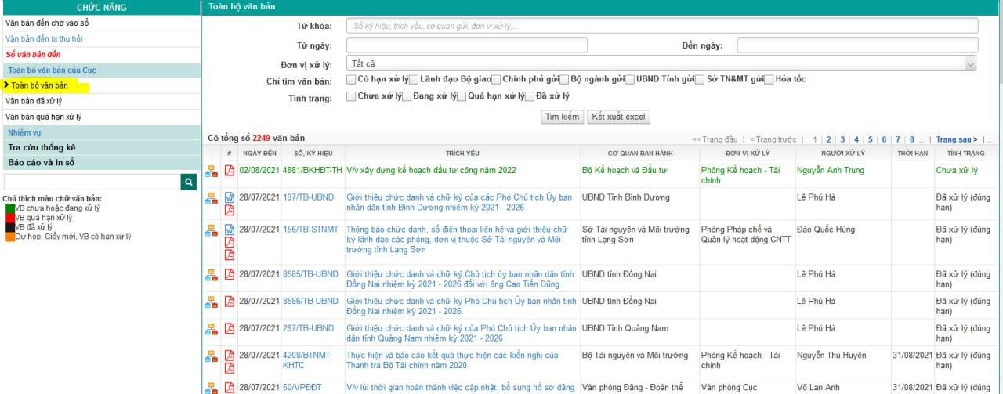
4 | Người thực hiện
 | Người 01 | 75 văn bản/Ngày
 | Mandays | 2.84952381
5 | Ngày hoàn thành | 17/07/2023
6 | Cần nguồn lực hỗ trợ | 2 người nhập fulltime 2 ngày

